Sheet1
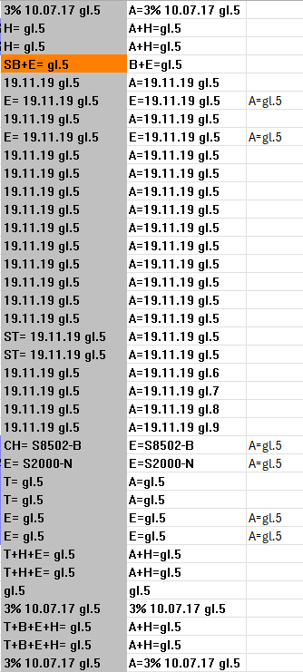
1 Pasirinkimas turi būti "-"
2 Pasirinikimas turi būti "Visi paviršiai"
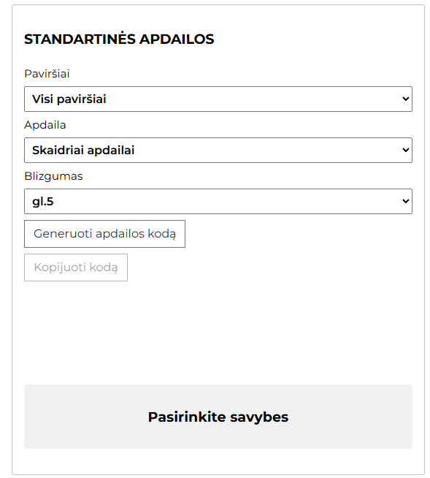

, išskyrus standartiškai neapdailinamus*

Standartiškai neapdailinami paviršiai:
Popierius
HPL/CPL
Linoleumas
ABS briauna
Hole
Plokštė (Spon, MDF, ...)

Sheet2
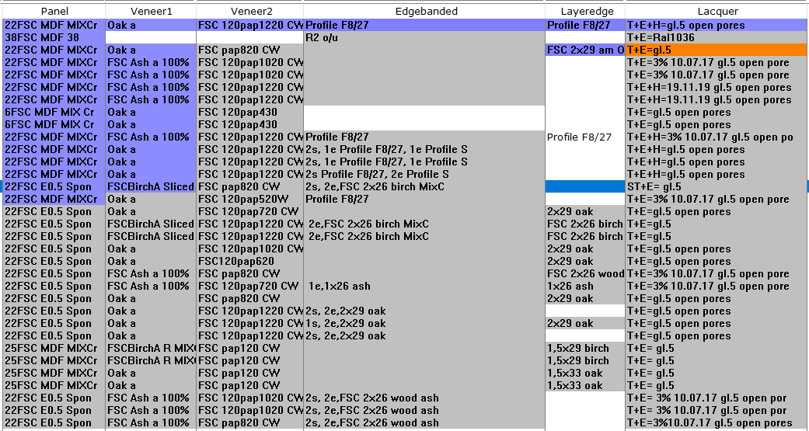

Sheet3
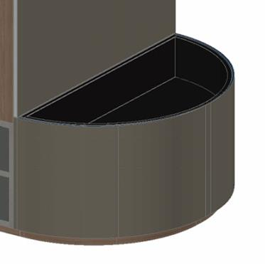
Atskiras žymėjimas

Sheet4
